Présentation des actions
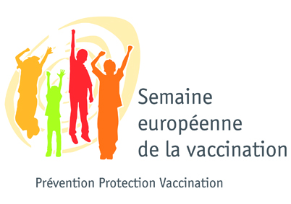


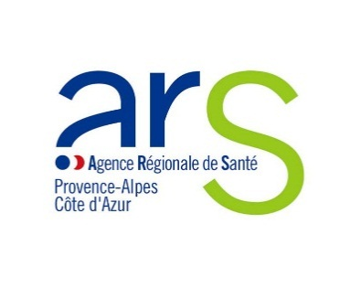

Plan d'actions de la Semaine européenne de la vaccination en région Provence-Alpes-Côte d'Azur, du 22 au 28 avril 2024
Alpes-Maritimes 06
Date et heure de l'évènement | Lieu de l'évènement | Nom et description de l'évènement | Structure organisatrice | Publics visés | Partenaires associés à l'organisation | Contact

